証跡画像
本番テスト証跡画像

No. | 画像 | 説明
01 | 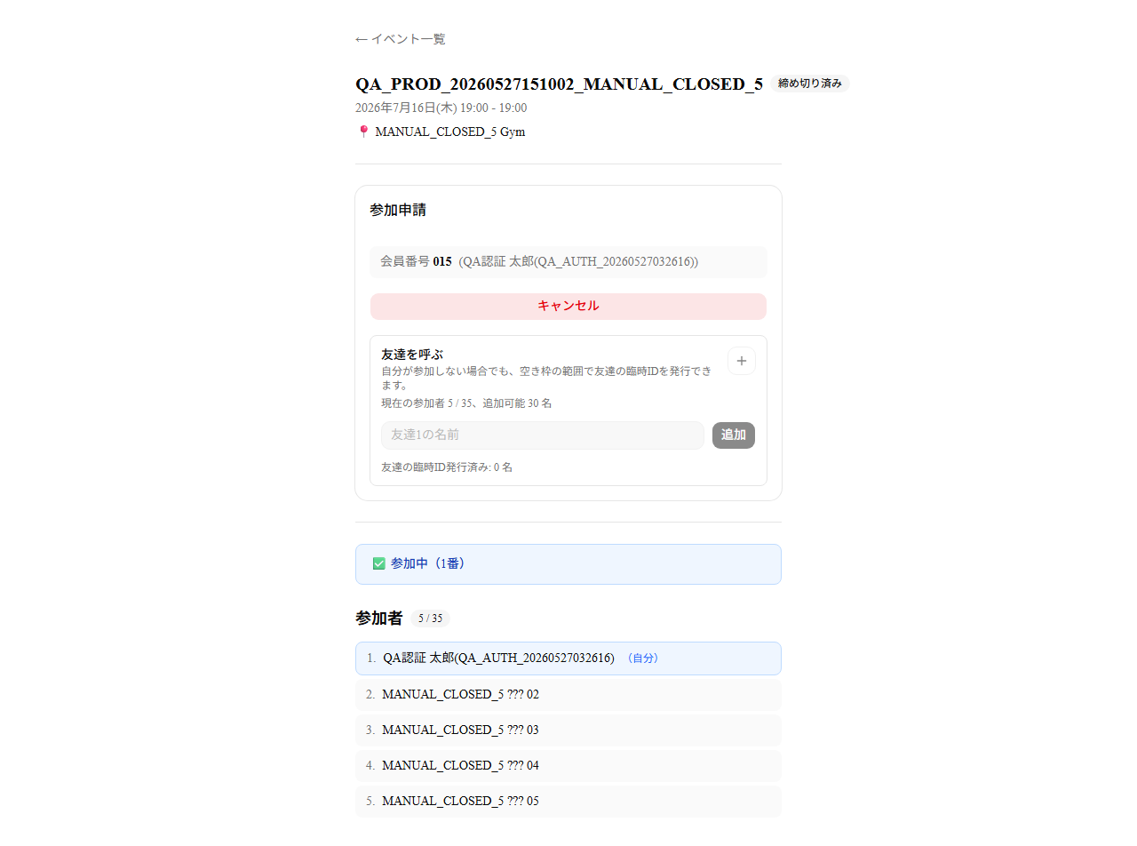 | 手動締切イベント。参加者5名で、本人はキャンセル可能。
02 | 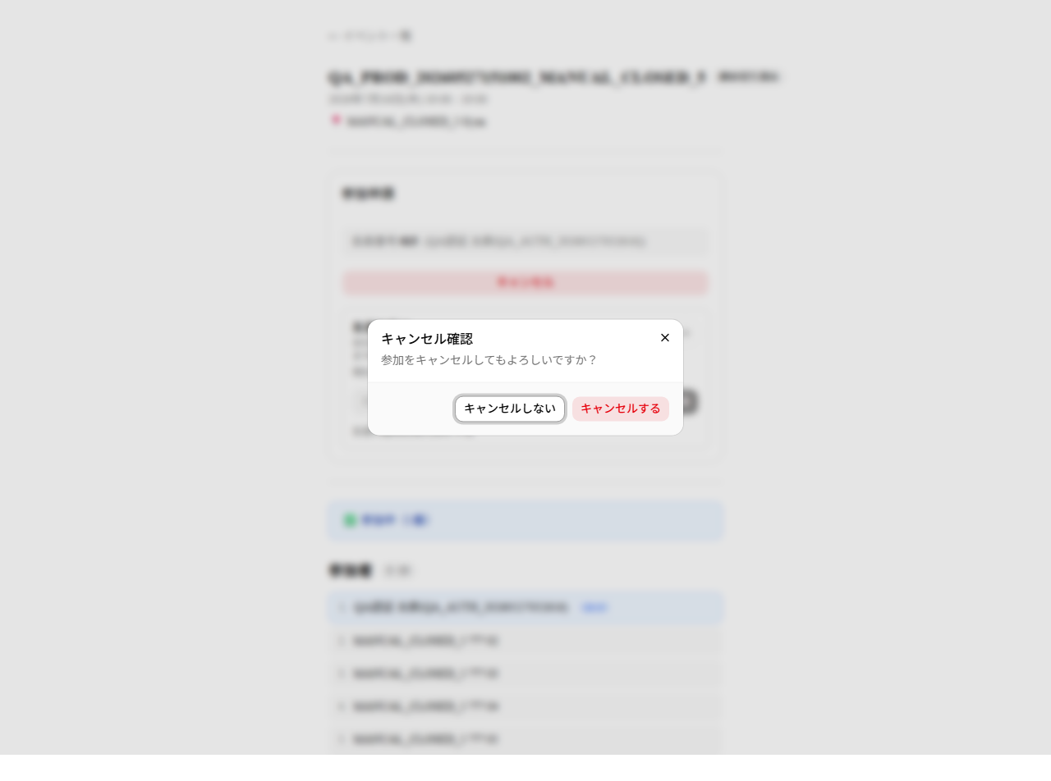 | 手動締切かつ閾値未満のため、通常のキャンセル確認文言だけを表示。
03 | 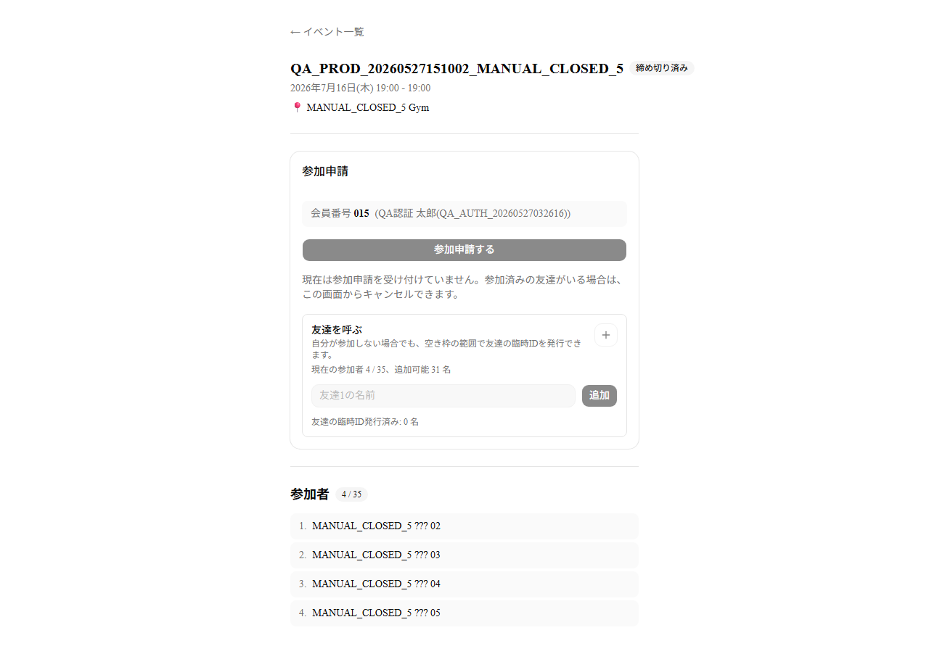 | キャンセル後は4名。運営が手動締切したイベントなので、締切済みのまま。
04 | 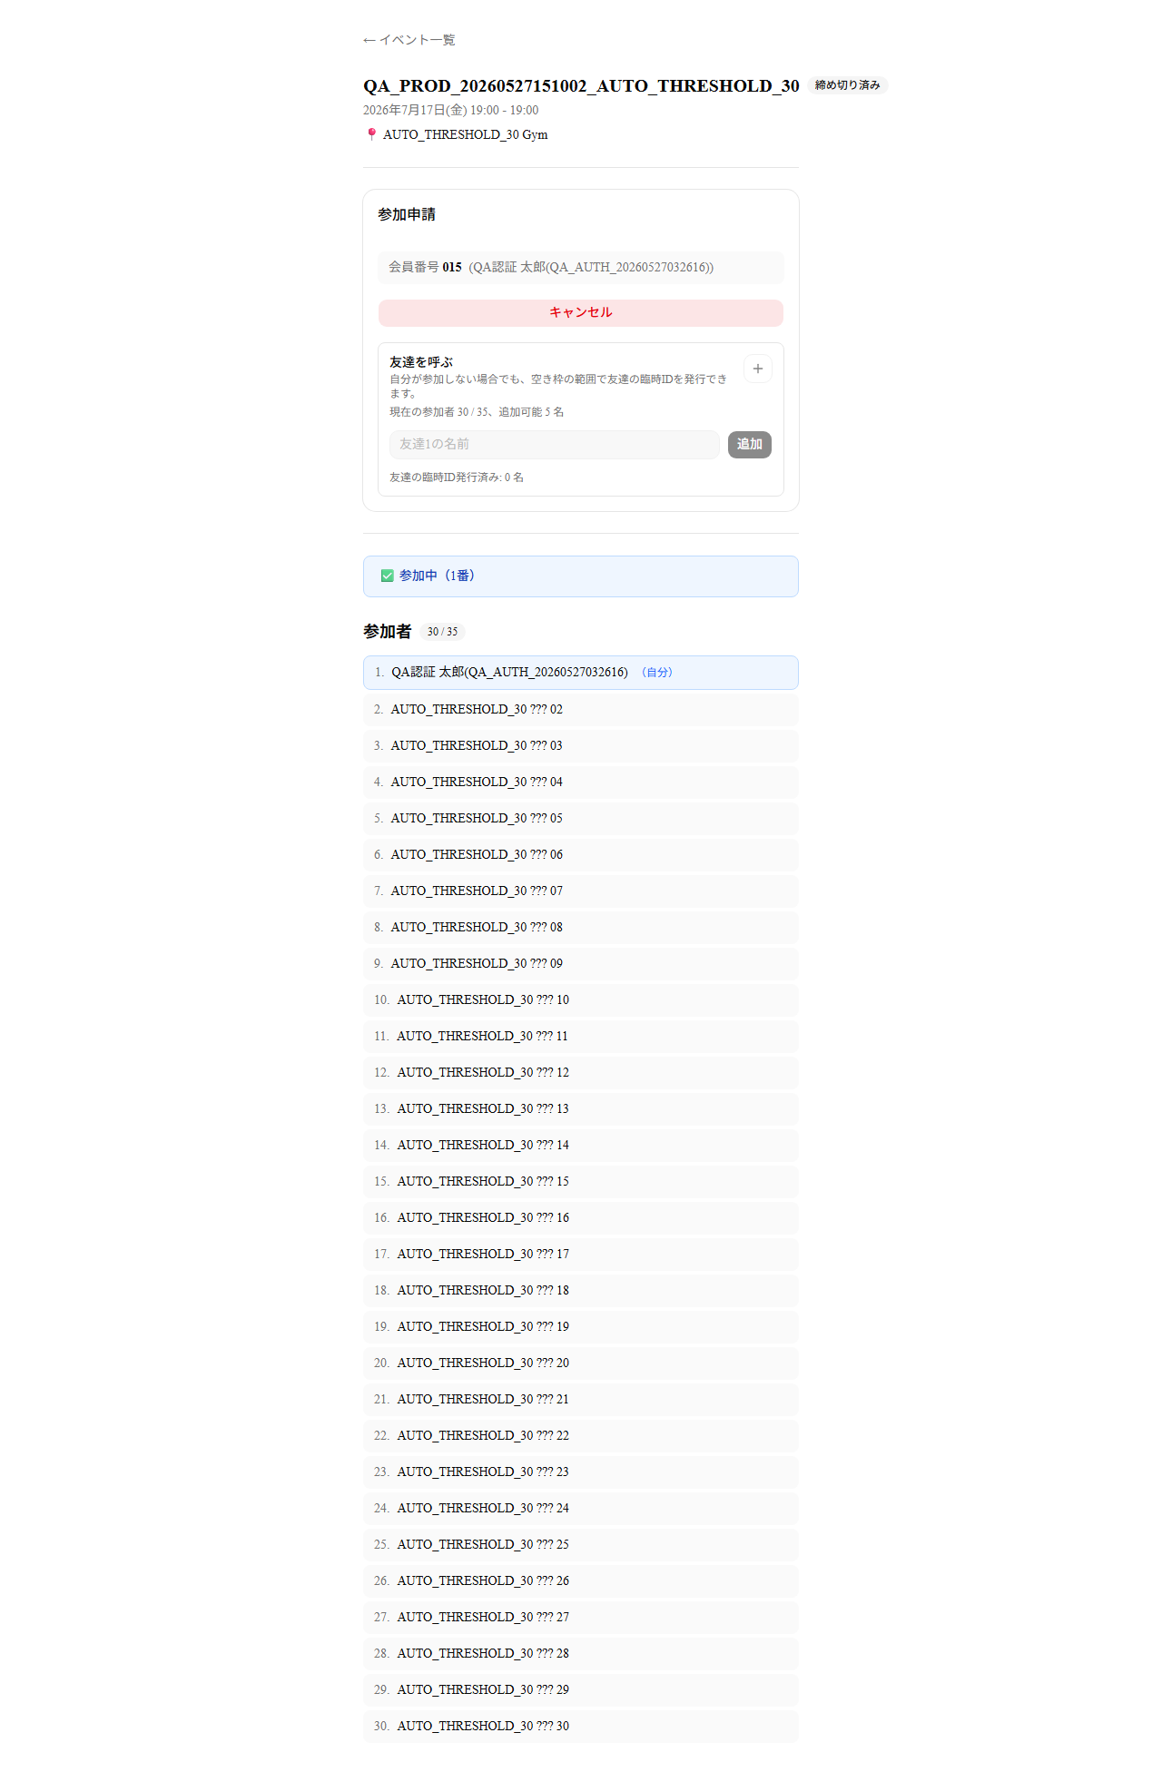 | 閾値30名の締切済みイベント。30名ではまだ受付再開しない。
05 | 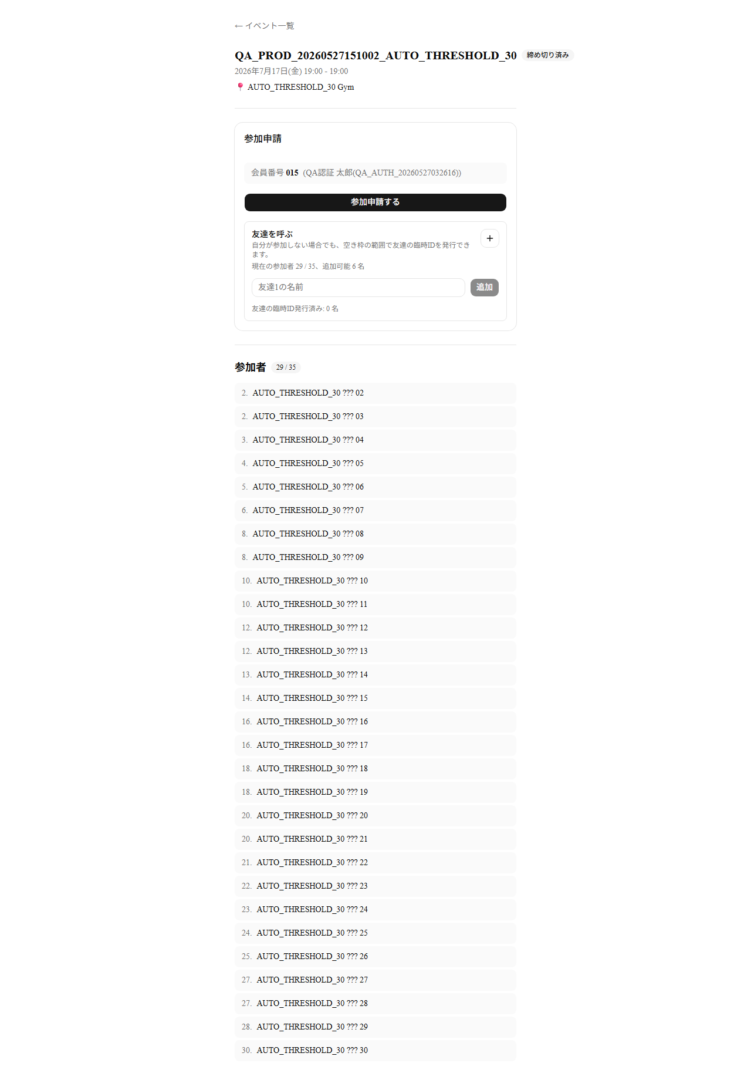 | キャンセル後に29名となり、閾値30名を下回ったため受付再開。
06 | 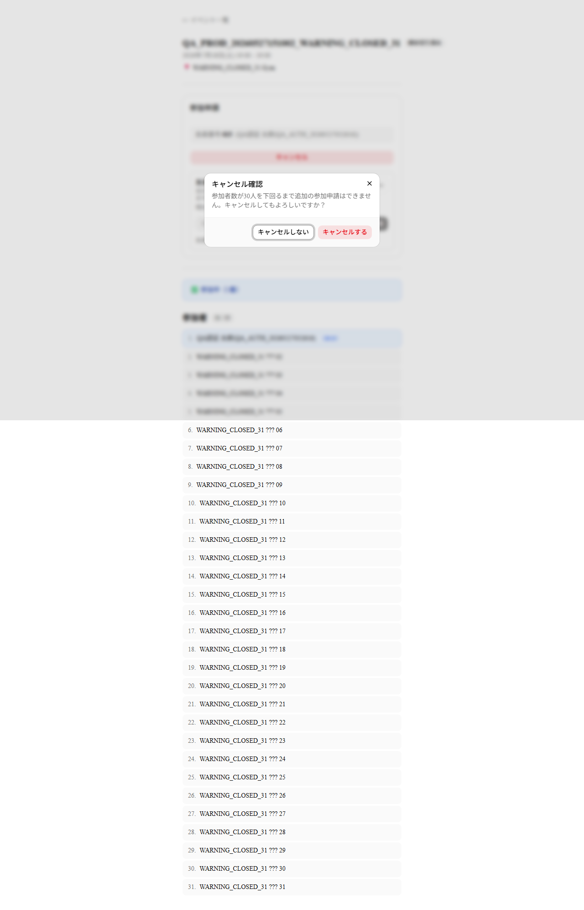 | 31名の締切済みイベント。キャンセル後も30名なので、追加申請できない旨を表示。
07 | 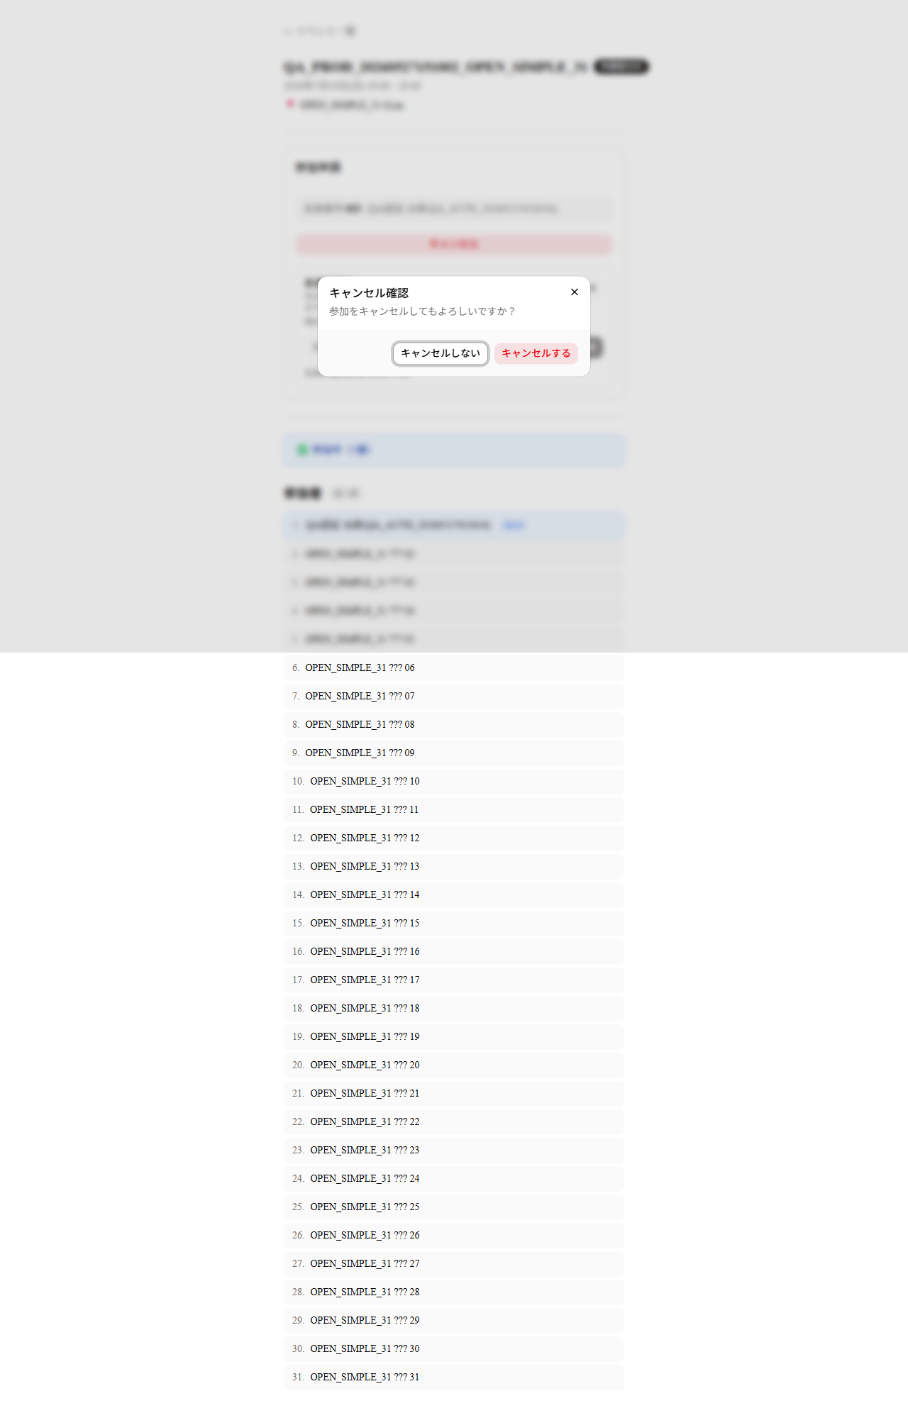 | 受付中イベントでは、通常のキャンセル確認文言のみ表示。

